結果（1月15日）
1月15日（日） 予選ブロック

Aブロック | 藤の台TC A | アクアマリン | スクランブル A | 勝 | 負 | 順位
藤の台TC A |  | 3-2 | 2-3 | 1 | 1 | 2
アクアマリン | 2-3 |  | 0-5 | 0 | 2 | 3
スクランブル A | 3-2 | 5-0 |  | 2 | 0 | 1

Bブロック | けやきテニス倶楽部 | 藤の台TC B | Ｂ２ | 勝 | 負 | 順位
けやきテニス倶楽部 |  | 3-2 | 2-3 | 1 | 1 | 2
藤の台TC B | 2-3 |  | 2-3 | 0 | 2 | 3
Ｂ２ | 3-2 | 3-2 |  | 2 | 0 | 1

Cブロック | スクランブル B | ノーマン | チームマックス | 勝 | 負 | 順位
スクランブル B |  | 2-3 | 4-1 | 1 | 1 | 2
ノーマン | 3-2 |  | 5-0 | 2 | 0 | 1
チームマックス | 1-4 | 0-5 |  | 0 | 2 | 3

1月15日（日） 決勝ブロック

２
３
２
３
２
３
２
３
決勝 | スクランブル A | Ｂ２ | ノーマン | 勝 | 負 | ｾｯﾄ | ｹﾞｰﾑ | 順位
スクランブル A |  | １－６ ６－３ ６－０ ６－５ ２－６ | ６－３ ２－６ ５－６ ４－６ ６－１ | 1 | 1 | ±0 | 2 | 優勝
Ｂ２ | ６－１ ３－６ ０－６ ５－６ ６－２ |  | ６－５ ０－６ ５－６ ６－２ ６－３ | 1 | 1 | ±0 | 0 | 2
２
３
２
３
ノーマン | ３－６ ６－２ ６－５ ６－４ １－６ | ５－６ ６－０ ６－５ ２－６ ３－６ |  | 1 | 1 | ±0 | -2 | 3

１月１５日 決勝ブロック

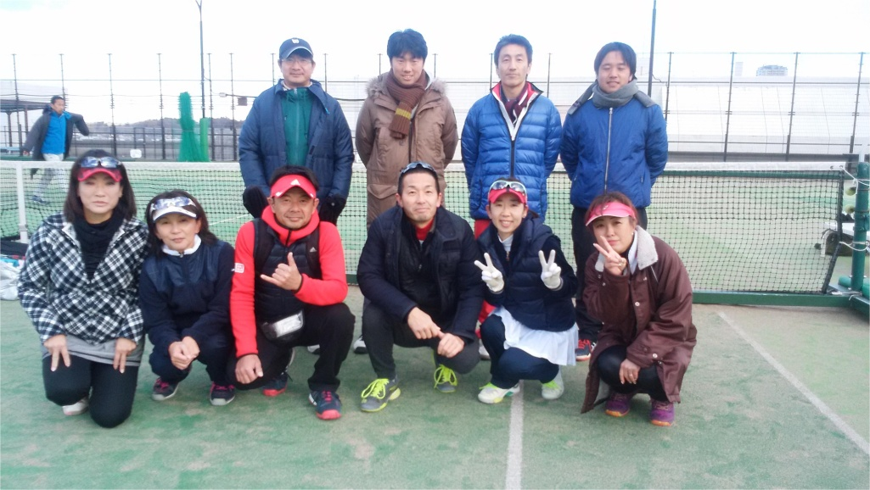
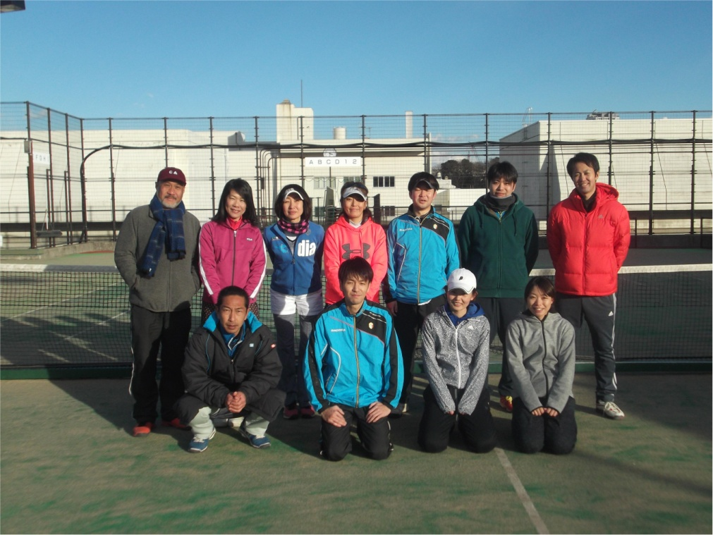
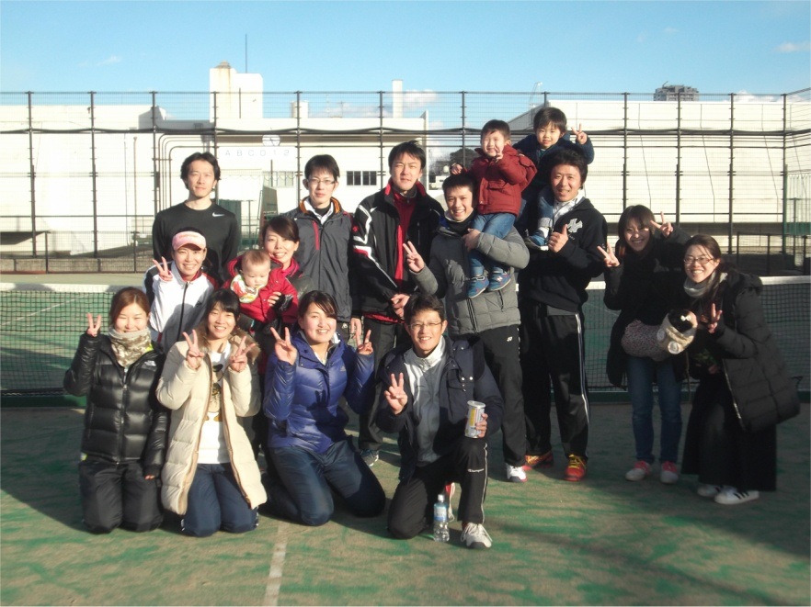
優勝
準優勝
３位
スクランブル A
Ｂ２
ノーマン

